Sheet1
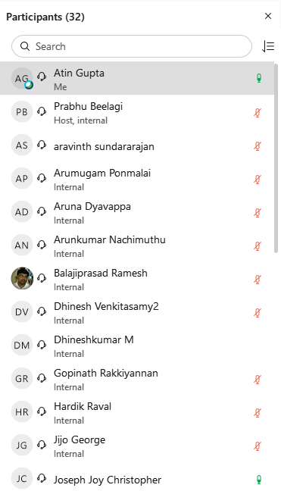

u1

u2

u3

u4

u5

u6

u7

u8

u9

u10

u11

u12

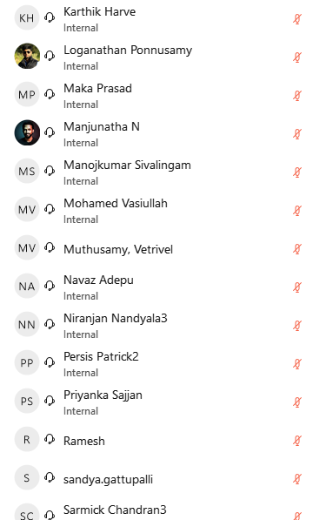
u13

u14

u15

u16

u17

u18

u19

u20

u21

u22

u23

u24

u25

u26


u27

u28

u29

u30

u31

